古城地圖説明
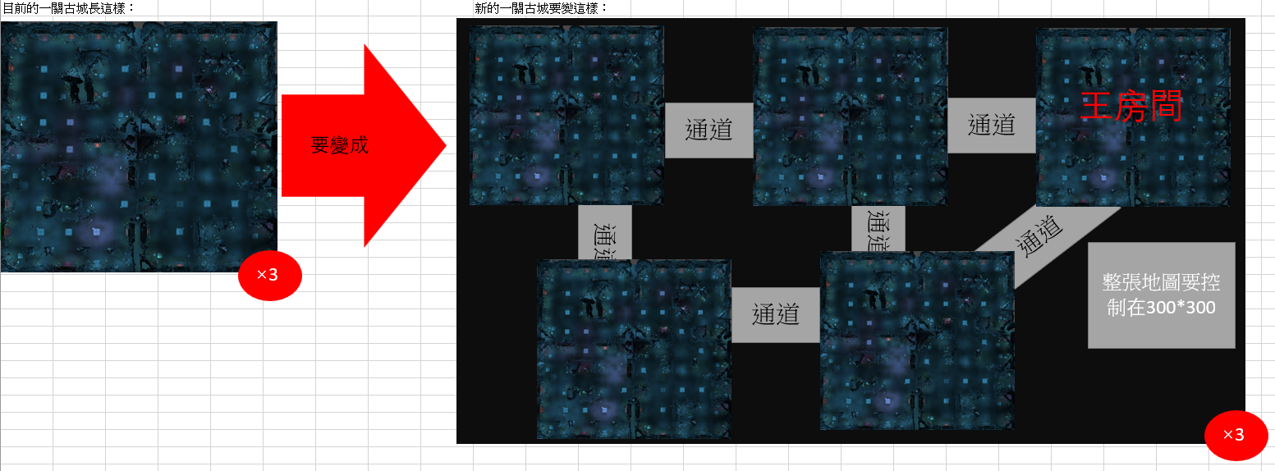

新古城企劃案
一、功能名稱
天機古城

二、功能説明
玩家與同幫會的成員一起挂機練功的地方
與其他幫會的玩家爭奪資源
地圖深處會有定時出現大怪的房間
獲得的獎勵都存在古城倉庫，需要消耗古城鑰匙才能拿獎

三、功能流程圖
打怪，獲得的獎勵都存在古城倉庫

進入遊戲
活動介面
選一關古城

古城倉庫
查看古城倉庫的内容
領取古城倉庫的全部獎勵

消耗一把古城鑰匙

四、功能主要大綱
天機古城進入
天機古城介面
天機古城規則

五、功能主要内容

天機古城進入

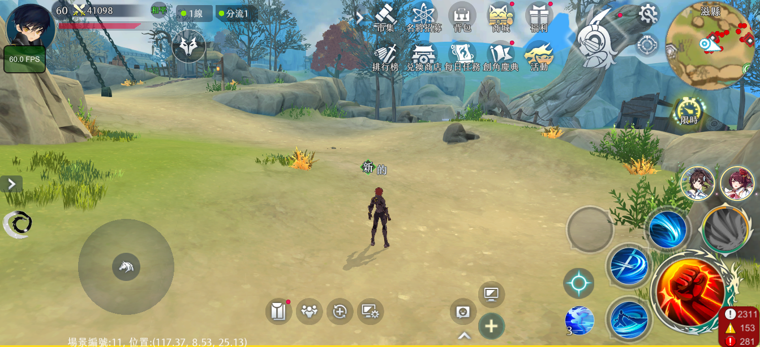
1

 | 1 | 點擊主介面活動按鍵

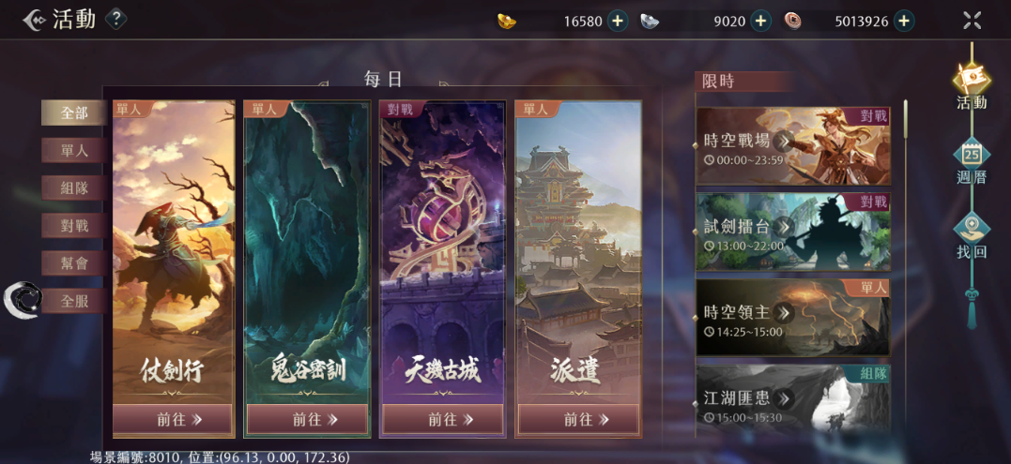

2

 | 2 | 選擇天機古城

天機古城介面

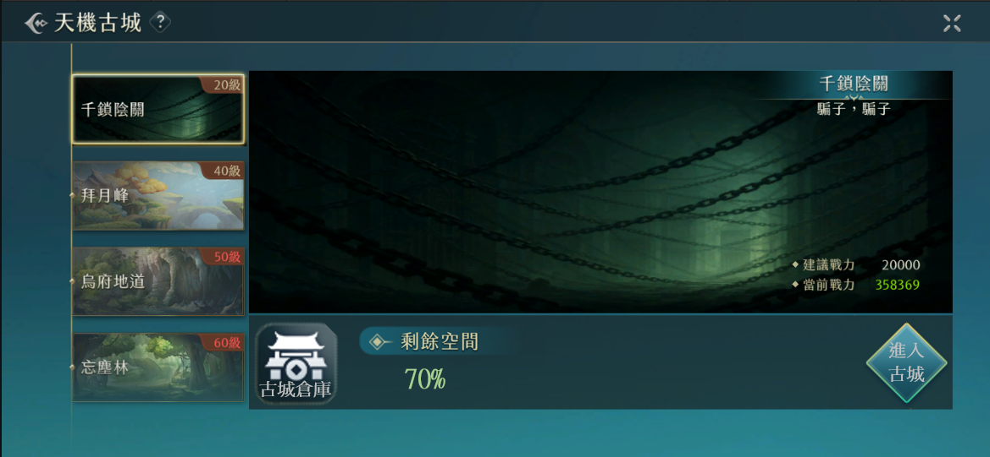
1
 | 1 | 顯示底圖和解鎖等級，玩家等級大於等於解鎖等級的顯示黃色，小於顯示紅色

 | 2 | 顯示建議戰力和當前戰力，當前戰力大於等於建議戰力顯示綠色，小於顯示紅色

 | 3 | 顯示倉庫剩餘空間的百分比，剩餘空間大於等於50的時候顯示綠色，小於顯示紅色

2

3

古城倉庫

1

 | 1 | 玩家在古城獲得的獎勵都發到古城倉庫中，不會直接獲得，當古城倉庫沒有空間時，不會繼續累積獎勵

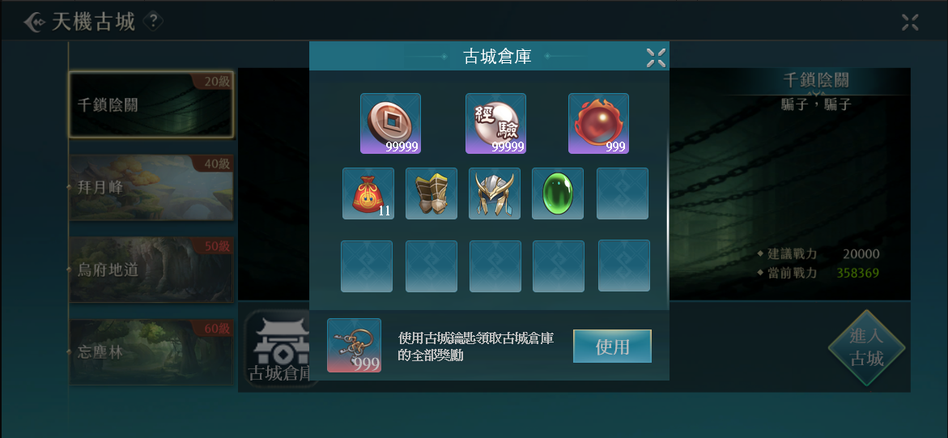

2
 | 2 | 銅幣，經驗，修爲只會增加數值，不消耗倉庫空間
 |  | （或者可以掉落一萬銅錢，五千經驗值之類的物品，就可以計算空間）
 |  |  | 先與筑涵確認可否增加此類物品

3
 | 3 | 倉庫共有X個空間，存放物品的規則和背包功能相同，根據這個區域的空間計算在主介面顯示的容量
 |  | （目前古城怪物的掉落物是暫代的，真實掉落物的數量和幾率不太清楚，不知道應該給多少倉庫空間，想討論後決定）
 |  |  | 可以先定一個數量再做討論，例如定20個空間(可用商城道具增加空間)

 | 4 | 使用古城鑰匙領取倉庫内的所有獎勵

4

天機古城規則

組隊規則

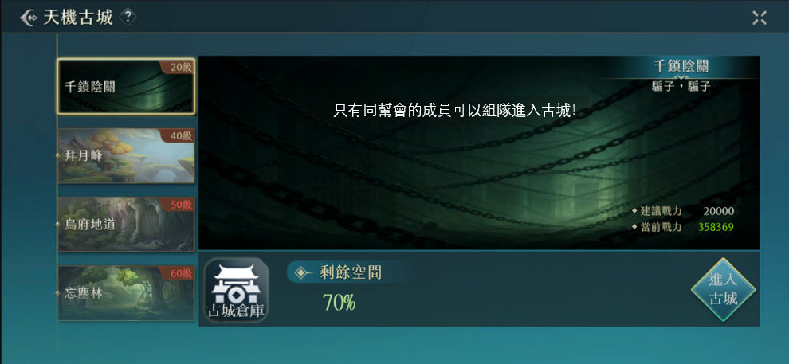

1

 | 1 | 當不同的幫會玩家組隊，想進入古城時，會出現提示告知無法進入

 | 2 | 在古城内，根據幫會區分玩家陣營，只有不同幫會的玩家才可以互相攻擊

 |  |  | 無幫會的玩家可進入嗎?無幫會玩家規則寫一下

地圖規則

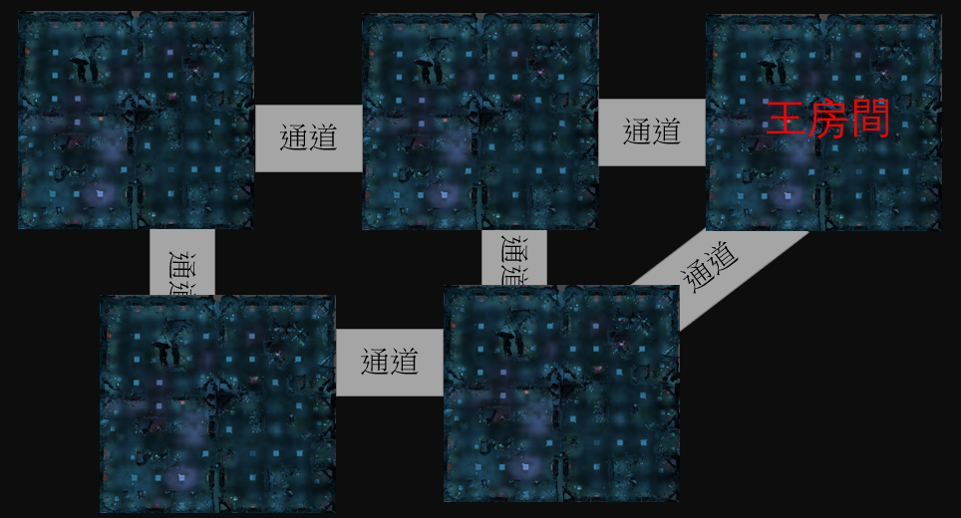
2
1號傳點
下樓傳點
 | 1 | 左圖是一層古城的地圖，一關古城有三層

2號傳點

 | 2 | 玩家進入古城後的安全區，可以選擇傳送到1號或者2號傳點

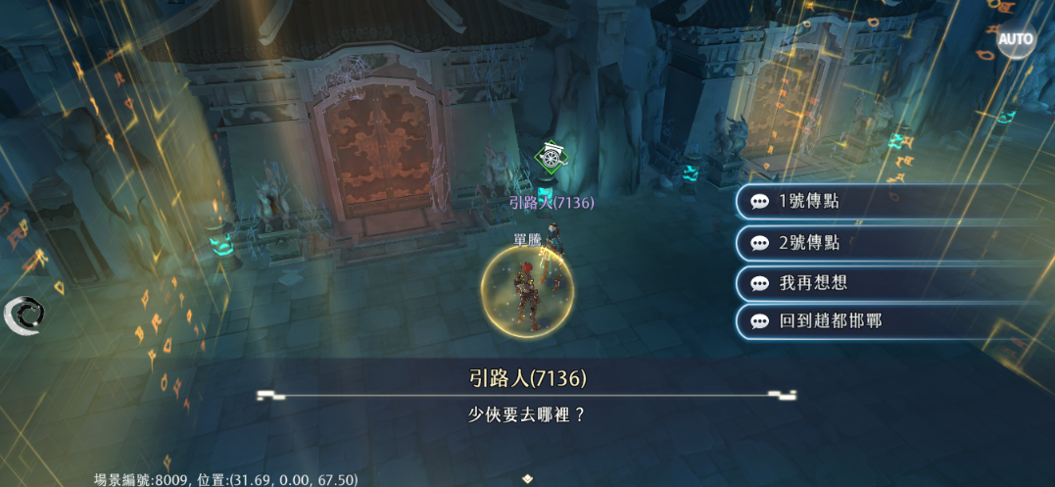

顯示規則

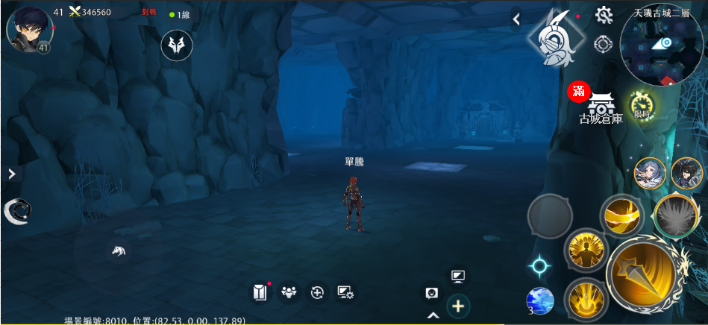

1

 | 1 | 在古城活動内顯示古城倉庫的圖標，玩家獲得的獎勵都會儲存在倉庫，如果沒有空間了會額外顯示“滿”，此時不會繼續儲存獎勵

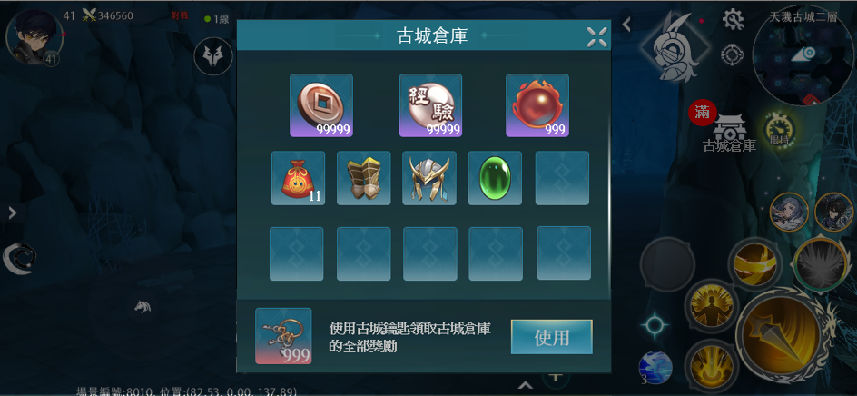
2

 | 2 | 使用古城鑰匙領取全部獎勵

王房間規則

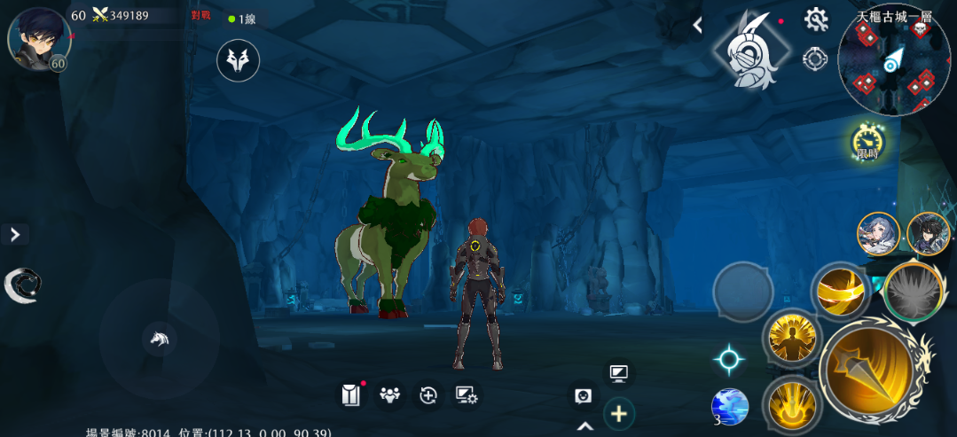

1
 | 1 | 一層的王房間會在每周五的9：30出現一隻王
 |  | 二層的王房間會在每周六的9：30出現一隻王
 |  | 三層的王房間會在每周日的9：30出現一隻王
 |  | 王如果沒被打死的話跨日消失

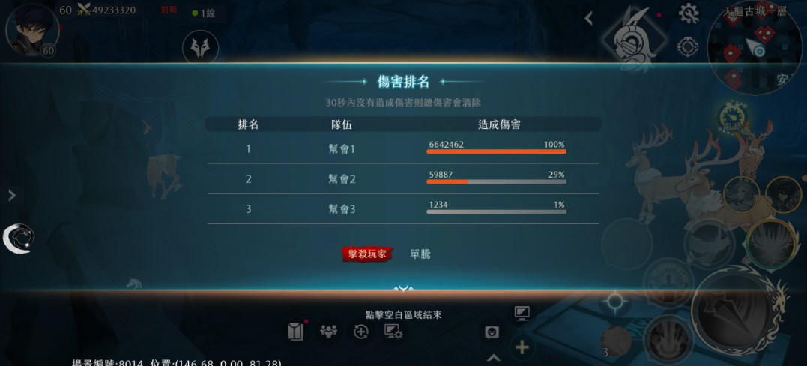

 | 2 | 王死後，對王輸出最高的幫會的每個成員，和尾刀玩家的古城倉庫發獎

